상품제안서
파버카스텔 크레파스 12색 | 상품코드: S02824

 |  |  |  |  |  |  | 02-713-8555 | www.synergygift.co.kr
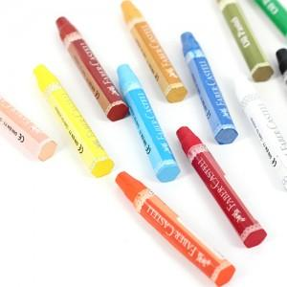 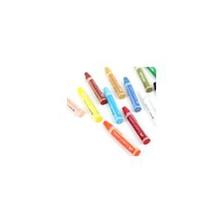

【상세/제작정보】 | 스티커 부착 가능

【인쇄/포장옵션】 | 실크 / 포장지포장

【공급단가】 | 수량 | 130~ | 500~ | 1,000~ | 2,000~ | 3,000~
*VAT별도 | 단가 | 3,380원 | 3,250원 | 3,130원 | 3,000원 | 2,930원

【상품 URL】 | https://www.synergygift.co.kr:443/src/goods_detail.php?gdno=3742

